Propuesta Económica
LICITACIÓN ABIERTA – MENOR CUANTIA
COL-007-2021 CONTRATACION DE COMPRA DE KITS CAMINANTES DE LA EMERGENCIA SANITARIA GENERADA POR EL COVID-19

Nombre del proponente:
Nit:
Diligenciado por:
Fecha de diligenciamiento:
Lugar de entrega de kits: (confirme el Departamento)

PROPUESTA ECONÓMICA CONSOLIDADA

Denominación del Kit | Unidades
1. Kit Caminantes | 600

1. Kit Caminantes | Cantidad Producto | Costo unitario | Unidades (Kits) | Subtotal | IVA | Costo total
1 linterna solar recargable mediana |  |  |  | $ - |  | $ -
1 silbato de emergencia con cordon color reflectivo |  |  |  | $ - |  | $ -
1 par de guantes de lana para adulto color negro |  |  |  | $ - |  | $ -
1 bufanda de lana para adulto medidas 25*180 cm color negro |  |  |  | $ - |  | $ -
1 gorro de lana para adulto color negro |  |  |  | $ - |  | $ -
1 Cobija termica antialergica color oscuro |  |  |  | $ - |  | $ -
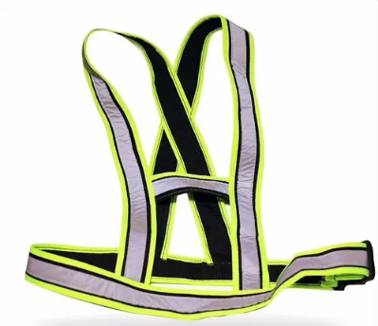 Tiras reflectivas ajustables |  |  |  | $ - |  | $ -
Costo Kit Caminantes |  | $ - | 0 | $ - | $ - | $ -

Valor total propuesta económica |  |  | 0 |  |  | $ -

Valor en letras propuesta económica

Nota: Si es persona NO RESPONSABLE DE IVA favor NO diligenciar la casilla de IVA

Nombre y Firma del Proponente

